summary
. |  | LSDB09 | LSDB10 | LSDB11 | LSDB12 | LSDB13 | LSDB14 | LSDB15 | LSDB16 | LSDB17 | LSDB18 | LSDB19 | LSDB20 | BlockAvgDev | DayAvgDev |  | BlockAvgDev | DayAvgDev
 | Rev1 |  |  |  |  |  |  |  |  |  |  |  |  |  |  | Mean | #DIV/0! | #DIV/0!
 | Rev2 |  |  |  |  |  |  |  |  |  |  |  |  |  |  | Standard Dev | #DIV/0! | #DIV/0!
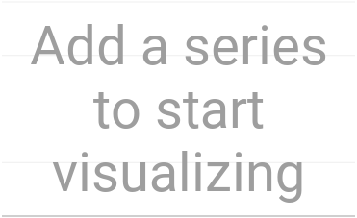
 | Rev3
 | Rev4
 | Rev5
 | Rev6
 | Rev7
 | Rev8
 | Rev9
 | Rev10
 | Rev11
 | Rev12
 | Rev13
 | Rev14
 | Rev15
 | Rev16

Reversals per day (LSDB01-LSDB08)

Reversals per day (LSDB01-LSDB08)


 |  | ReversalDist

